Estimación Motores
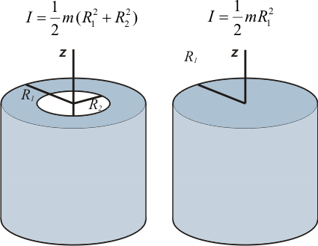
 | Corte | Inercia Carrete |  |  | cm
Tensión (N) | 20 | Densidad (g/cm^3) | 1.38 | 1 | 19.5
Velocidad(cm/s) | 5 | Volumen del rodillo (cm^3) | 101.6108874 | 2 | 6
Diametro (cm) | 14.75 | Espesor de tapa (cm) | 0.35 | 3 | 7.2
Velocidad angular rad/s | 0.6779661017 | Volumen de tapas (cm^3) | 368.3910085 | 4 | 7
RPM | 6.474084241 | Inercia del rodillo (g-cm^2) | 7070.0449
Torque (N-m) | 1.475 | Inercia de tapas (g-cm^2) | 109110.9699
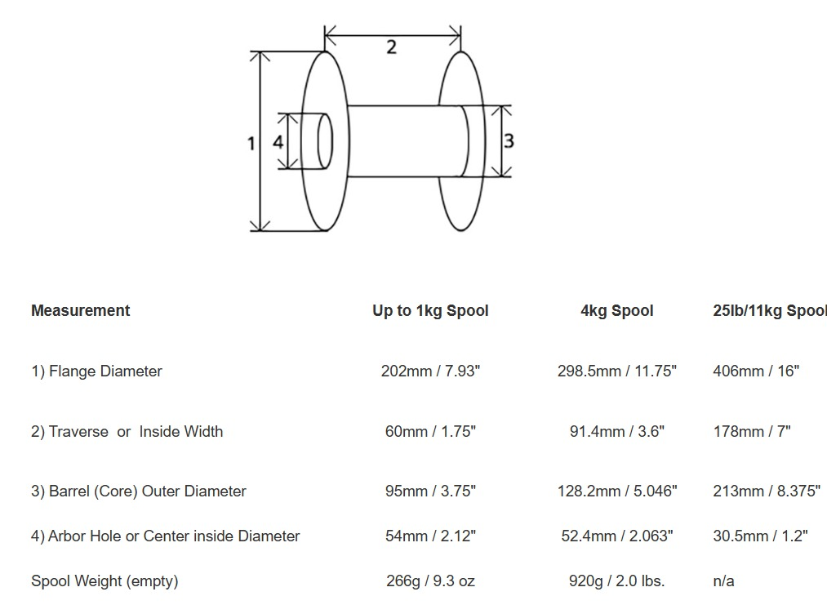
Potencia | 1 | Inercia del rodillo (kg-m^2) | 0.00070700449
 |  | Inercia de tapas (kg-m^2) | 0.01091109699
Relación de inercia | 9.147699406 | Inercia de carrete (g-cm^2) | 116181.0148
Relación de inercia | 0.1093171032 | Inercia de carrete (kg-m^2) | 0.01161810148

Relación de inercia | 0.1093171032 | Diametro del eje (cm) | 0.2
 |  | Largo del eje (cm) | 0.6
 |  | Densidad (g/cm^3) | 8
 | 1.31180509E-07 | Volumen del eje (cm^3) | 0.01884955592
Relacion inercia motor | 0.0000012 | Inercia del eje(g-cm^2) | 0.003015928947
 | 0.1093170909
 |  | InerciaMotorEscogido(kg*m^2) | 0.1062789000
 |  | InerciaMotorEscogido(g*cm^2) | 1062789
 | 38522464.16

Extrusion
Tensión (N) | 60 | Inercia motor 2
Velocidad(cm/s) | 2 | Diametro del eje (cm) | 0.6
Diametro (cm) | 17 | Largo del eje (cm) | 1.5 | motor
Radio (cm) | 8.5 | Densidad (g/cm^3) | 8
Velocidad angular rad/s | 0.2352941176 | Volumen del eje (cm^3) | 0.4241150082
RPM | 2.24688806 | Inercia del eje(g-cm^2) | 0.6107256119
Torque (N-m) | 5.1 | Inercia de eje (kg-m^2) | 6.107256119E-08
Potencia de salida | 1.2
 |  | Relación de inercia motor 2
 |  | Relación de transmisión | 75
 |  | Relación de inercia | 33.81944727
 |  | Torque de entrada (Nm) | 0.068
 |  | RPM de entrada | 168.5166045
 |  | Potencia entrada W | 1.304347826

